Ejercicio3
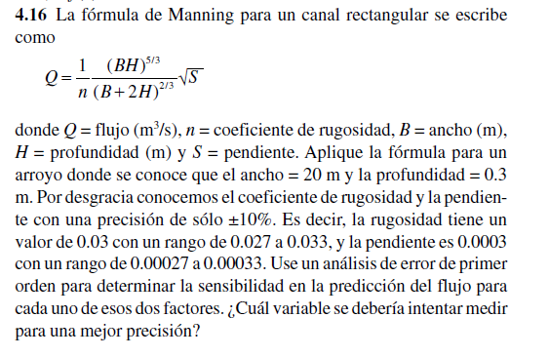

 |  | PROPAGACIÓN Del ERROR

$$Q=\frac{1}{n}\frac{{(BH)}^{5/3}}{({B+2H)}^{2/3}}\sqrt{S}$$
Formula de Manning |  |  |  | 1.5221121163

coheficiente de rugosidad | n |  | 0.03 | 0.027 | 0.033 | (+-10%) | Δn=0.03×0.10=0.003 | 0.003
ancho(m) | B |  | 20 |  |  |  | ΔS=0.0003×0.10=0.00003
profundidad(m) | H |  | 0.3
pendiente | S |  | 0.0003 | 0.00027 | 0.00033 | (+-10%) |  | 0.00003

$$\frac{∂Q}{∂n}=−\frac{1}{n^{2}}\frac{{(BH)}^{5/3}}{({B+2H)}^{2/3}}\sqrt{S}$$
$$\frac{∂Q}{∂S}=\frac{1}{n}\frac{{(BH)}^{5/3}}{({B+2H)}^{2/3}}\frac{1}{2\sqrt{S}}$$
 |  | -50.737070543
 |  | 2536.8535271

 | eh | 0.22831681744
 | H+eh | 1.7504289337
 | H-eh | 1.2937952988

